DIMENSIONAMENTO - 02
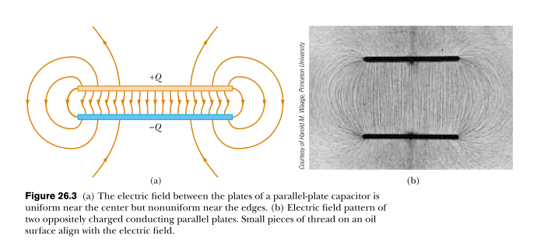

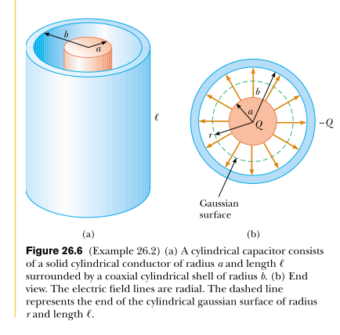
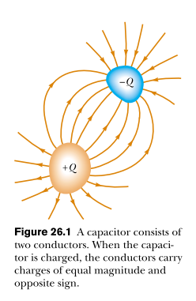

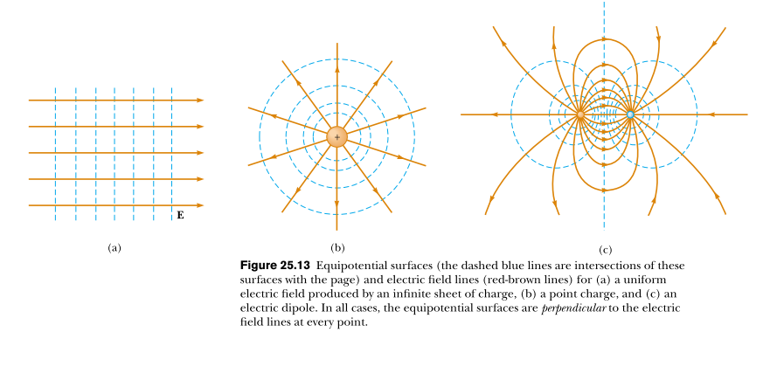

DIMENSIONAMENTO - 01
DIMENSIONAMENTO: Calulo de Resistencia entre dois electrodos

variaveis

Area (rectangulo) | Largura | Altura | Distancia (entre electrodos) | Resistencia (ohm) | Condutividade (sigma)
0.001 | 0.11 | 0.01 | 1.00E-01 | 52.631578947 | 1.90E-02
 |  |  |  |  | rho = 1 / sigma

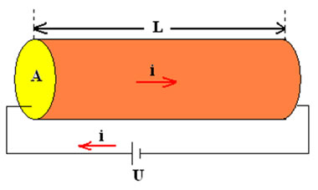
RESISTENCIA = rho*(distancia/area)
4784.689

 | INPUT DATA
 | FORMULA

 |  |  |  |  | exemplo: cilindro (apenas uma imagem representativa do problema)

7.1. CONDUTIVIDADE DA ÁGUA
 | WHAT IS THE RESISTENCE OF THE WATER? (method01: LAB)
 | ELECTRIC POTENCIAL; [V] |  | CURRENT; [mA] | RESISTENCE; [ohm] | CONDUTIVITY; [1/ohm]
 | Va (positive) | Vb (zero or lower potencial) | I (A: circuit) | R | Sigma
 | 3.28 | 0 | 7.50E-04 | 4373.333 | 0.00022865853659
 |  | 3.28

 | RESISTENCE = POTENCIAL ENERGY (V) / CURRENT (i)
 | Resistence | Value
 | theory | 4784.689
 | lab | 4373.333

 |  | INPUT DATA
 |  | FORMULA

CALCULO DA RESISTENCIA = Lei de Ohm

 | WHAT IS THE RESISTENCE OF THE WATER? (method02: LAB)
 | Area (rectangulo) | Largura | Altura | Distancia | Resistence (ohm) | Condutividade (sigma)
 | 10.200 | 0.11 | 0.01 | 0.1 | 4373.333 | 4.10E-02

 | RESISTIVIDADE (roh) = (Resistence*Area) /Distancia
0 | 48.107

 | CONDUTIVIDADE | Value
 | theory | 0.019 | (20 graus)
 | lab | 0.021 | (temperatura ambiente)

 |  | INPUT DATA
 |  | FORMULA

CALCULO DA CONDUTANCIA = usando Resistencia e Resistividade

7.2. PLANOS PARALELOS
PLANOS PARALELOS

Equipotencial: 0.8 V |  | Equipotencial: 1.0 V |  | Equipotencial: 1.5 V |  | Equipotencial: 2.0 V |  | Equipotencial V: 2.5 V
x (mm) | y (mm) | x (mm) | y (mm) | x (mm) | y (mm) | x (mm) | y (mm) | x (mm) | y (mm)
-5.00E-01 | -5.00E-01 | -5.00E-01 | -3.50E-01 | -5.00E-01 | -5.00E-02 | -5.00E-01 | 2.10E-01 | -5.00E-01 | 5.00E-01
-4.00E-01 | -5.00E-01 | -4.00E-01 | -3.50E-01 | -4.00E-01 | -5.00E-02 | -4.00E-01 | 2.10E-01 | -4.00E-01 | 4.50E-01
-3.00E-01 | -4.90E-01 | -3.00E-01 | -3.50E-01 | -3.00E-01 | -5.00E-02 | -3.00E-01 | 2.00E-01 | -3.00E-01 | 4.40E-01
-2.00E-01 | -4.90E-01 | -2.00E-01 | -3.50E-01 | -2.00E-01 | -5.00E-02 | -2.00E-01 | 2.00E-01 | -2.00E-01 | 4.30E-01
-1.00E-01 | -4.90E-01 | -1.00E-01 | -3.50E-01 | -1.00E-01 | -5.00E-02 | -1.00E-01 | 1.90E-01 | -1.00E-01 | 4.20E-01
0.00E+00 | -4.90E-01 | 0.00E+00 | -3.50E-01 | 0.00E+00 | -5.00E-02 | 0.00E+00 | 1.90E-01 | 0.00E+00 | 4.20E-01
1.00E-01 | -4.90E-01 | 1.00E-01 | -3.50E-01 | 1.00E-01 | -5.00E-02 | 1.00E-01 | 1.90E-01 | 1.00E-01 | 4.20E-01
2.00E-01 | -4.90E-01 | 2.00E-01 | -3.50E-01 | 2.00E-01 | -5.00E-02 | 2.00E-01 | 2.00E-01 | 2.00E-01 | 4.30E-01
3.00E-01 | -4.90E-01 | 3.00E-01 | -3.50E-01 | 3.00E-01 | -5.00E-02 | 3.00E-01 | 2.00E-01 | 3.00E-01 | 4.40E-01
4.00E-01 | -5.00E-01 | 4.00E-01 | -3.50E-01 | 4.00E-01 | -5.00E-02 | 4.00E-01 | 2.10E-01 | 4.00E-01 | 4.50E-01
5.00E-01 | -5.00E-01 | 5.00E-01 | -3.50E-01 | 5.00E-01 | -5.00E-02 | 5.00E-01 | 2.10E-01 | 5.00E-01 | 5.00E-01

 | INPUT DATA

7.3. DOIS CILINDROS
DOIS CILINDROS

Equipotencial: 1,1 V |  | Equipotencial: 1.5 V |  | Equipotencial: 1.9 V |  | Equipotencial: 2.3 V |  | Equipotencial V: 2.8 V
x (mm) | y (mm) | x (mm) | y (mm) | x (mm) | y (mm) | x (mm) | y (mm) | x (mm) | y (mm)
-5.00E-01 |  | -5.00E-01 | -3.60E-01 | -5.00E-01 | -3.00E-02 | -5.00E-01 | 2.70E-01 |  | 8.60E-01
-4.00E-01 |  | -4.00E-01 | -3.20E-01 | -4.00E-01 | -3.00E-02 | -4.00E-01 | 2.50E-01 | -4.00E-01 | 6.50E-01
-3.00E-01 |  | -3.00E-01 | -3.00E-01 | -3.00E-01 | -3.00E-02 | -3.00E-01 | 2.30E-01 | -3.00E-01 | 5.40E-01
-2.00E-01 | -5.00E-01 | -2.00E-01 | -2.50E-01 | -2.00E-01 | -3.00E-02 | -2.00E-01 | 2.00E-01 | -2.00E-01 | 4.60E-01
-1.00E-01 | -4.50E-01 | -1.00E-01 | -2.50E-01 | -1.00E-01 | -3.00E-02 | -1.00E-01 | 1.90E-01 | -1.00E-01 | 4.20E-01
0.00E+00 | -4.50E-01 | 0.00E+00 | -2.50E-01 | 0.00E+00 | -3.00E-02 | 0.00E+00 | 1.80E-01 | 0.00E+00 | 4.00E-01
1.00E-01 | -4.50E-01 | 1.00E-01 | -2.50E-01 | 1.00E-01 | -3.00E-02 | 1.00E-01 | 1.90E-01 | 1.00E-01 | 4.20E-01
2.00E-01 | -5.00E-01 | 2.00E-01 | -2.50E-01 | 2.00E-01 | -3.00E-02 | 2.00E-01 | 2.00E-01 | 2.00E-01 | 4.60E-01
3.00E-01 |  | 3.00E-01 | -3.00E-01 | 3.00E-01 | -3.00E-02 | 3.00E-01 | 2.30E-01 | 3.00E-01 | 5.40E-01
4.00E-01 |  | 4.00E-01 | -3.20E-01 | 4.00E-01 | -3.00E-02 | 4.00E-01 | 2.50E-01 | 4.00E-01 | 6.50E-01
5.00E-01 |  | 5.00E-01 | -3.60E-01 | 5.00E-01 | -3.00E-02 | 5.00E-01 | 2.70E-01 |  | 8.60E-01
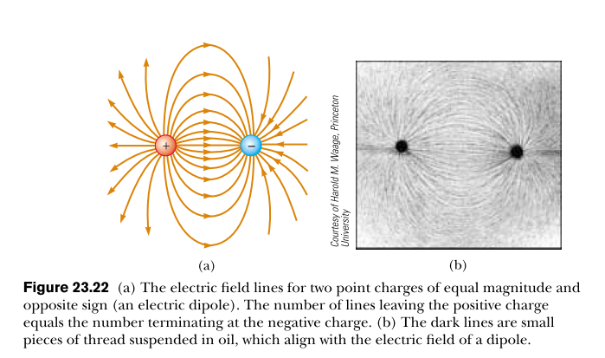

 | INPUT DATA

 | Equipotencial: 1,1 V |  | Equipotencial: 1.5 V |  | Equipotencial: 1.9 V |  | Equipotencial: 2.3 V |  | Equipotencial V: 2.8 V
-5.00E-01 |  | -5.00E-01 | -3.60E-01 | -5.00E-01 | -3.00E-02 | -5.00E-01 | 2.70E-01 |  | 8.60E-01
-4.00E-01 |  | -4.00E-01 | -3.20E-01 | -4.00E-01 | -3.00E-02 | -4.00E-01 | 2.50E-01 | -4.00E-01 | 6.50E-01
-3.00E-01 |  | -3.00E-01 | -3.00E-01 | -3.00E-01 | -3.00E-02 | -3.00E-01 | 2.30E-01 | -3.00E-01 | 5.40E-01
-2.00E-01 | -0.5 | -2.00E-01 | -2.50E-01 | -2.00E-01 | -3.00E-02 | -2.00E-01 | 2.00E-01 | -2.00E-01 | 4.60E-01
-1.00E-01 | -0.45 | -1.00E-01 | -2.50E-01 | -1.00E-01 | -3.00E-02 | -1.00E-01 | 1.90E-01 | -1.00E-01 | 4.20E-01
0.00E+00 | -0.45 | 0.00E+00 | -2.50E-01 | 0.00E+00 | -3.00E-02 | 0.00E+00 | 1.80E-01 | 0.00E+00 | 4.00E-01
1.00E-01 | -0.45 | 1.00E-01 | -2.50E-01 | 1.00E-01 | -3.00E-02 | 1.00E-01 | 1.90E-01 | 1.00E-01 | 4.20E-01
2.00E-01 | -0.5 | 2.00E-01 | -2.50E-01 | 2.00E-01 | -3.00E-02 | 2.00E-01 | 2.00E-01 | 2.00E-01 | 4.60E-01
3.00E-01 |  | 3.00E-01 | -3.00E-01 | 3.00E-01 | -3.00E-02 | 3.00E-01 | 2.30E-01 | 3.00E-01 | 5.40E-01
4.00E-01 |  | 4.00E-01 | -3.20E-01 | 4.00E-01 | -3.00E-02 | 4.00E-01 | 2.50E-01 | 4.00E-01 | 6.50E-01
5.00E-01 |  | 5.00E-01 | -3.60E-01 | 5.00E-01 | -3.00E-02 | 5.00E-01 | 2.70E-01 |  | 8.60E-01

7.4. CILINDRO e PLANO
CILINDRO E UM PLANO

Equipotencial: 1.0 V |  | Equipotencial: 2.0 V
x (mm) | y (mm) | x (mm) | y (mm)
-5.00E-01 | 2.10E-01 | -5.00E-01 | 6.00E-01
-4.00E-01 | 2.10E-01 | -4.00E-01 | 5.50E-01
-3.00E-01 | 2.00E-01 | -3.00E-01 | 4.80E-01
-2.00E-01 | 2.00E-01 | -2.00E-01 | 4.20E-01
-1.00E-01 | 1.80E-01 | -1.00E-01 | 3.90E-01
0.00E+00 | 1.80E-01 | 0.00E+00 | 3.90E-01
1.00E-01 | 1.80E-01 | 1.00E-01 | 3.90E-01
2.00E-01 | 2.00E-01 | 2.00E-01 | 4.20E-01
3.00E-01 | 2.00E-01 | 3.00E-01 | 4.80E-01
4.00E-01 | 2.10E-01 | 4.00E-01 | 5.50E-01
5.00E-01 | 2.10E-01 | 5.00E-01 | 6.00E-01

 | INPUT DATA

Misto entre o efeito de Campo e Potencial Electrico, de um Plano e um Cilindro.

